01-02
1.2. Variación (%) PIB Minería con respecto al mismo periodo del año anterior, 2009-2016.
Año | Mes | Sector
2009 | ene-mar | -9,9
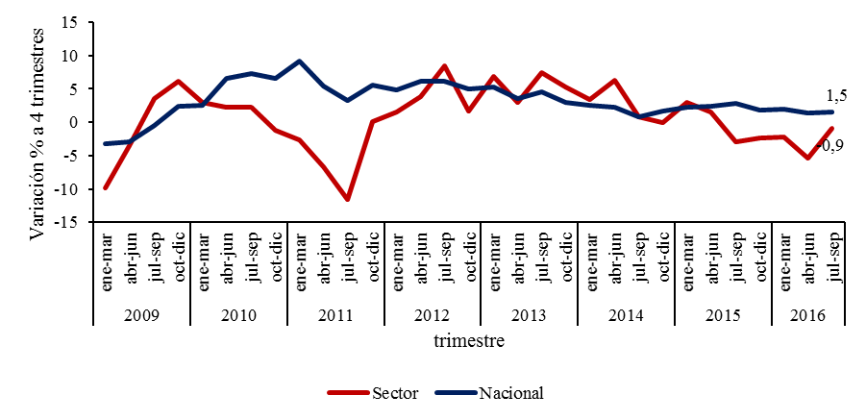
2009 | abr-jun | -3,5
2009 | jul-sep | 3,6
2009 | oct-dic | 6,1
2010 | ene-mar | 3,0
2010 | abr-jun | 2,3
2010 | jul-sep | 2,3
2010 | oct-dic | -1,2
2011 | ene-mar | -2,7
2011 | abr-jun | -6,7
2011 | jul-sep | -11,6
2011 | oct-dic | 0,1
2012 | ene-mar | 1,5
2012 | abr-jun | 3,9
2012 | jul-sep | 8,4
2012 | oct-dic | 1,7
2013 | ene-mar | 6,8
2013 | abr-jun | 3,0
2013 | jul-sep | 7,5
2013 | oct-dic | 5,2
2014 | ene-mar | 3,4
2014 | abr-jun | 6,3
2014 | jul-sep | 0,8
2014 | oct-dic | 0,0
2015 | ene-mar | 3,0
2015 | abr-jun | 1,5
2015 | jul-sep | -2,9
2015 | oct-dic | -2,3
2016 | ene-mar | -2,2
2016 | abr-jun | -5,4
2016 | jul-sep | -0,9

01-09
1.9. Distribución (%) ocupados del sector Minería según categoría ocupacional, 2010-2016
Año | Trimestre | Cuenta Propia | Asalariado sin contrato | Asalariado con contrato definido | Asalariado con contrato indefinido
2010 | ene-mar | 4,6 | 7,6 | 56,4 | 123,8
2010 | feb-abr | 4,8 | 9,3 | 55,6 | 128,7
2010 | mar-may | 5,1 | 8,6 | 49,9 | 131,2
2010 | abr-jun | 5,2 | 8,6 | 50,2 | 138,8
2010 | may-jul | 5,7 | 9,0 | 49,8 | 133,0
2010 | jun-ago | 7,0 | 8,6 | 52,2 | 129,4
2010 | jul-sep | 7,1 | 9,1 | 53,1 | 129,4
2010 | ago-oct | 7,3 | 7,1 | 55,3 | 137,0
2010 | sep-nov | 5,8 | 7,4 | 58,1 | 140,7
2010 | oct-dic | 5,5 | 7,0 | 57,2 | 140,6
2010 | nov-ene | 5,7 | 7,0 | 59,6 | 139,3
2011 | dic-feb | 5,3 | 6,2 | 60,9 | 141,7
2011 | ene-mar | 5,7 | 6,4 | 65,1 | 142,2
2011 | feb-abr | 5,3 | 6,8 | 63,7 | 140,3
2011 | mar-may | 6,8 | 6,4 | 60,8 | 144,2
2011 | abr-jun | 7,5 | 5,7 | 54,1 | 144,6
2011 | may-jul | 8,1 | 7,0 | 52,7 | 152,8
2011 | jun-ago | 7,4 | 7,7 | 54,9 | 151,7
2011 | jul-sep | 7,2 | 6,8 | 58,0 | 152,4
2011 | ago-oct | 6,5 | 4,5 | 59,4 | 147,6
2011 | sep-nov | 5,9 | 3,3 | 58,7 | 150,1
2011 | oct-dic | 5,6 | 4,7 | 59,7 | 150,2
2011 | nov-ene | 6,0 | 5,7 | 60,4 | 155,9
2012 | dic-feb | 5,1 | 6,8 | 59,7 | 159,6
2012 | ene-mar | 4,4 | 6,4 | 58,2 | 167,5
2012 | feb-abr | 3,7 | 6,9 | 61,6 | 171,8
2012 | mar-may | 4,2 | 6,4 | 61,1 | 172,7
2012 | abr-jun | 4,9 | 7,3 | 59,2 | 176,4
2012 | may-jul | 5,8 | 6,2 | 59,1 | 176,0
2012 | jun-ago | 5,2 | 5,9 | 59,8 | 178,5
2012 | jul-sep | 5,1 | 4,4 | 62,1 | 181,9
2012 | ago-oct | 4,9 | 4,0 | 63,1 | 187,7
2012 | sep-nov | 4,7 | 4,9 | 63,4 | 180,3
2012 | oct-dic | 4,2 | 4,6 | 68,2 | 182,2
2012 | nov-ene | 3,9 | 4,3 | 66,1 | 182,8
2013 | dic-feb | 4,3 | 5,2 | 66,1 | 182,4
2013 | ene-mar | 4,8 | 6,7 | 63,2 | 167,7
2013 | feb-abr | 4,8 | 7,5 | 65,0 | 168,5
2013 | mar-may | 4,9 | 5,9 | 74,2 | 167,8
2013 | abr-jun | 4,0 | 5,2 | 73,8 | 173,5
2013 | may-jul | 4,2 | 4,5 | 74,0 | 169,6
2013 | jun-ago | 3,8 | 4,6 | 71,5 | 166,5
2013 | jul-sep | 4,2 | 3,8 | 70,5 | 165,1
2013 | ago-oct | 3,6 | 3,8 | 68,7 | 167,9
2013 | sep-nov | 3,9 | 3,0 | 67,6 | 172,9
2013 | oct-dic | 4,3 | 2,9 | 72,0 | 169,4
2013 | nov-ene | 3,7 | 3,1 | 71,1 | 165,5
2014 | dic-feb | 3,5 | 3,7 | 68,0 | 159,8
2014 | ene-mar | 2,7 | 4,0 | 67,1 | 163,9
2014 | feb-abr | 3,7 | 3,7 | 68,8 | 161,0
2014 | mar-may | 3,0 | 3,5 | 72,1 | 160,1
2014 | abr-jun | 3,4 | 3,2 | 71,0 | 157,0
2014 | may-jul | 3,4 | 3,3 | 69,7 | 156,6
2014 | jun-ago | 3,3 | 3,3 | 67,2 | 157,5
2014 | jul-sep | 3,5 | 3,6 | 65,3 | 157,4
2014 | ago-oct | 3,4 | 5,0 | 63,9 | 155,1
2014 | sep-nov | 4,3 | 5,0 | 66,3 | 160,8
2014 | oct-dic | 3,7 | 5,3 | 68,5 | 161,9
2014 | nov-ene | 3,3 | 4,3 | 67,3 | 165,3
2015 | dic-feb | 2,8 | 5,0 | 63,7 | 162,3
2015 | ene-mar | 3,5 | 3,9 | 66,1 | 158,6
2015 | feb-abr | 3,5 | 4,1 | 69,0 | 151,8
2015 | mar-may | 4,8 | 4,0 | 68,4 | 153,0
2015 | abr-jun | 4,4 | 4,5 | 64,6 | 151,8
2015 | may-jul | 4,2 | 3,3 | 60,6 | 163,1
2015 | jun-ago | 3,9 | 3,3 | 58,4 | 156,2
2015 | jul-sep | 3,8 | 3,3 | 54,2 | 159,8
2015 | ago-oct | 3,1 | 5,8 | 55,2 | 156,9
2015 | sep-nov | 2,7 | 5,1 | 55,9 | 160,9
2015 | oct-dic | 2,6 | 5,3 | 54,1 | 154,4
2015 | nov-ene | 3,0 | 3,9 | 51,6 | 146,1
2016 | dic-feb | 2,5 | 4,2 | 46,8 | 140,7
2016 | ene-mar | 3,1 | 3,9 | 46,2 | 145,8
2016 | feb-abr | 2,6 | 4,0 | 48,3 | 149,8
2016 | mar-may | 2,6 | 4,3 | 48,3 | 150,4
2016 | abr-jun | 2,2 | 4,3 | 51,1 | 149,7
2016 | may-jul | 2,8 | 3,5 | 46,0 | 141,5
2016 | jun-ago | 2,3 | 2,9 | 43,2 | 146,8
2016 | jul-sep | 2,8 | 2,2 | 41,0 | 147,6
2016 | ago-oct | 3,2 | 2,8 | 43,7 | 150,5
2016 | sep-nov | 3,4 | 3,3 | 46,2 | 146,3
2016 | oct-dic | 2,6 | 3,7 | 49,4 | 143,5
2016 | nov-ene | 179,2 | 60,0 | 77,5 | 497,2

03-01
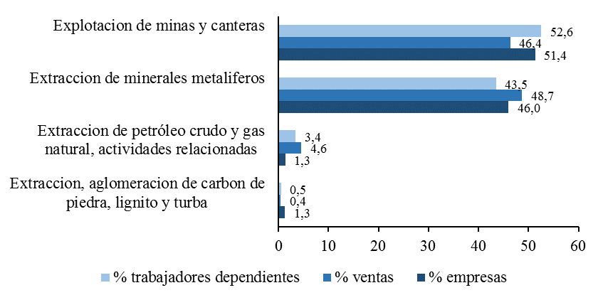
Gráfico 10. Distribución de empresas, ventas (UF) y trabajadores dependientes informados del sector Minería, según subsector, 2015

